Task №1
Görev 1: https://www.trendyol.com/ adresine isteği gerçekleştirin ve metodunu ve durumunu analiz edin.
 |  | Description
Method | GET | Bu metod verileri sunucudan almak için kullanılır.
Status code | 200 | İstek başarıyla tamamlandı.
Screenshot | 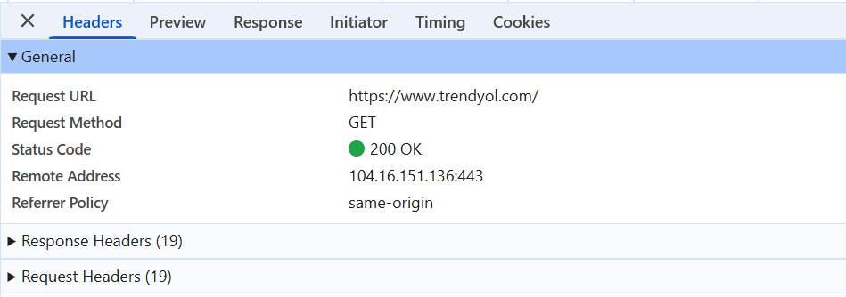

Task №2
Görev 2: https://www.trendyol.com/giris?cb=/ adresine isteği gerçekleştirin ve metodunu ve durumunu analiz edin.
 |  | Description
Method | GET | Bu metod verileri sunucudan almak için kullanılır.
Status code | 200 | İstek başarıyla tamamlandı.
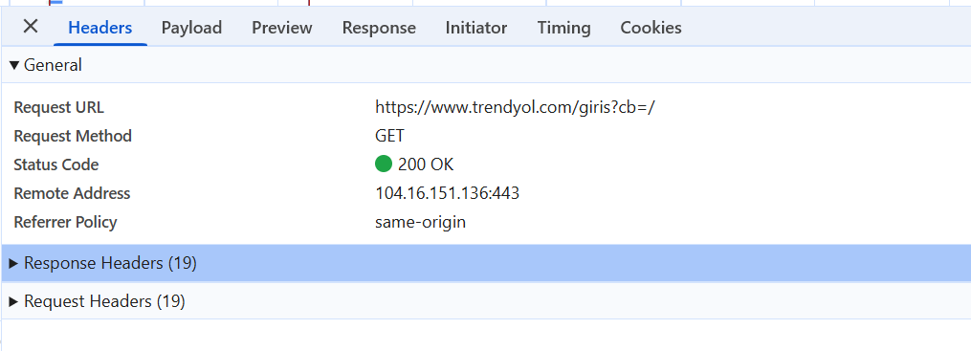 Screenshot

Task №3
Görev 3: Favorilerim butonuna tıklayın ve Favoriler isteğinin metodunu ve durumunu analiz edin
 |  | Description
Method | GET | Bu metod verileri sunucudan almak için kullanılır.
Status code | 200 | İstek başarıyla tamamlandı.
Screenshot | 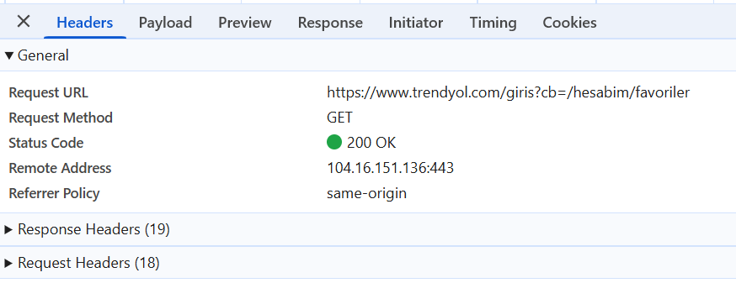

Task №4
Görev 4: Sepete ürün ekleyin ve add-items? isteğinin metodunu ve durumunu analiz edin.
 |  | Description
Method | POST | Bu metod sunucuda yeni bir kaynak oluşturmak için kullanılır.
Status code | 201 | Başarıyla oluşturuldu. İstek yeni bir kaynağı başarıyla oluşturduğunu belirtir.
 Screenshot

Task №5
Görev 5:Sepetteki ürünün miktarını arttırın ve metodunu ve durumunu analiz edin.
 |  | Description
Method | PUT | Bu metod, var olan bir kaynağı güncellemek veya yoksa yeni bir kaynak oluşturmak için kullanılır.
Status code | 200 | İstek başarıyla tamamlandı.
 Screenshot

Task №6
Görev 6:Sepetten ürünü silin ve metodunu ve durumunu analiz edin.
 |  | Description
Method | DELETE | Bu metod, sunucudaki bir kaynağı silmek için kullanılır.
Status code | 204 | Başarıyla oluşturuldu. İstek yeni bir kaynağı başarıyla oluşturduğunu belirtir.
 Screenshot

Task №7
Görev 7: Sepeti onayla isteği gerçekleştirin ve metodunu ve durumunu analiz edin.
 |  | Description
Method | POST | Bu metod sunucuda yeni bir kaynak oluşturmak için kullanılır.
Status code | 400 | Geçersiz veya hatalı istek.
 Screenshot

